Sheet3
SORA-Q Flagship Model

Node-RED
HTTPサーバ
MQTTブローカー
コアレスモータ×２
モータードライバ
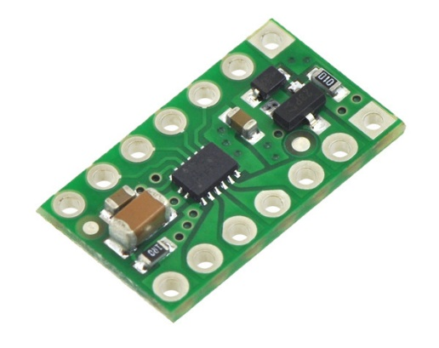

フォトリフレクタ

カメラボード
メインボード
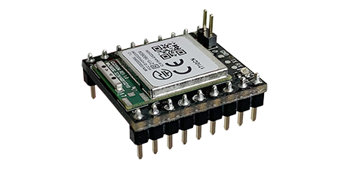
Wi-Fiボード

